概要・予備知識
初代ポケモンバトル

概要
今や世界的に有名なゲームである『ポケットモンスター 』。
1996年2月27日に任天堂から発売された、ゲームボーイ用ソフト『ポケットモンスター 赤・緑』が初期のものである。
此度のプログラムでは、この初期のポケットモンスター（初代ポケモン）の戦闘シーンを再現する。

三大セールスポイント
1. 大人気ゲーム「ポケットモンスター」をお手軽体験
2. カップラーメンの待ち時間を充実させる
3. 初代ポケモン世代を元気にする

初代ポケモンのルール
・ 味方と敵はそれぞれ1ターンずつ行動する。
・ 先攻後攻は「すばやさ」というパラメータによって決まる。
・ ポケモンに攻撃技を命令し、敵にダメージを与えることができる。
・ 先にHPを0にした方が勝利。

初代ポケモンの戦闘シーン
元になる初代ポケモンの戦闘シーンは図の通りである。
グレースケールはゲームボーイ、RGBカラーはスーパーファミコンで起動した画面である。
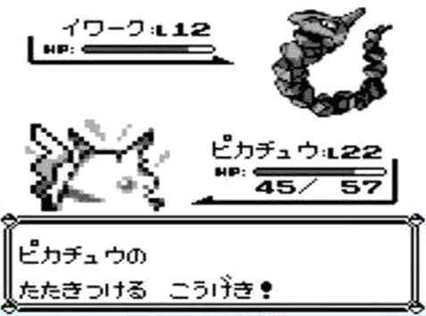
1
2
 |  | ① | 敵ポケモンのステータス
 |  |  | 上部は名前とレベル。
 |  |  | 下部は体力を示すHPゲージ。
 |  |  | HPが0になると戦闘不能になる。
3
4
 |  |  | また、ポケモンの名前は自由に変更できる。
 |  | ② | 敵ポケモンの画像
 |  | ③ | 味方ポケモンの画像
 |  | ④ | 味方ポケモンのステータス
 |  |  | 構成は①と同じ。
5
 |  | ⑤ | メッセージ
 |  |  | ポケモンの行動や状態異常の通知など、
 |  |  | 戦闘の状況を説明する。

技の指示から攻撃へ
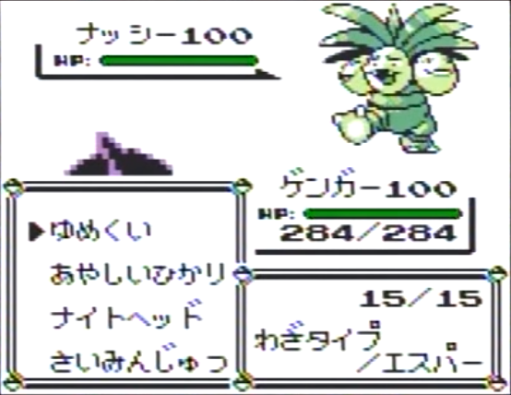
 |  | ⑥ | 技コマンド
 |  |  | ポケモンは最大4種類のスキルで戦うことができる。
 |  |  | プレイヤーはポケモンに命令して技を使わせる。
 |  |  | 敵も味方も4種類まで。1～3種類しか覚えていないこともある。

6
 |  |  | 敵を攻撃してダメージを与えたり、状態異常を引き起こして
 |  |  | 味方が有利な状況を作ったり、様々な技がある。

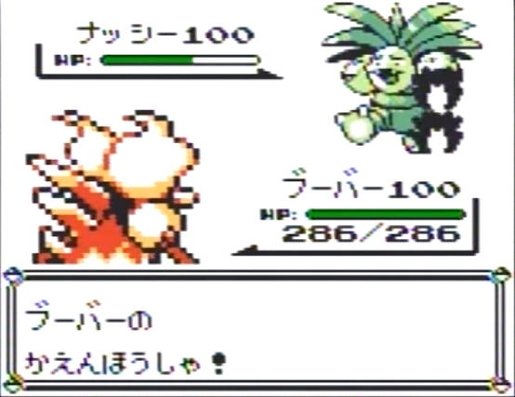
 |  | ⑦ | 戦闘エフェクト
 |  |  | ポケモンが技を使うとき、何らかのエフェクトが発生する。

7
 |  | ⑧ | メッセージ
 |  |  | ポケモンの行動を通知する。

8

 | 状態異常について
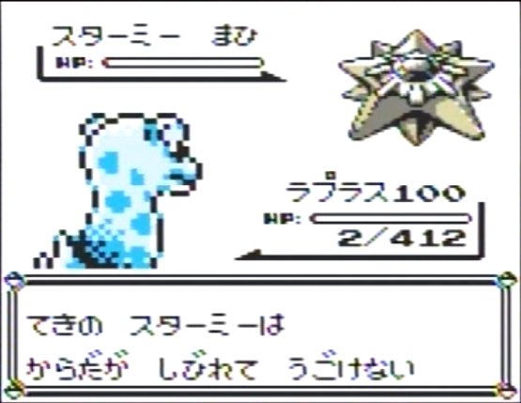
9
 |  | ⑨ | 状態異常
 |  |  | 技によって、敵を何らかの不利な状況にする。
 |  |  | アドバンテージを得るために重要。
 |  |  | 状態異常は以下の通り。

 |  |  | どく | … 毎ターン一定ダメージを受ける。
 |  |  | まひ | … 1/2の確率で行動できなくなる。
 |  |  | ねむり | … 何ターンか継続して行動できなくなる。
 |  |  | やけど | … 毎ターン一定ダメージを受ける + 攻撃力が下がる。
 |  |  | こおり | … 何ターンか継続して行動できなくなる。

画面遷移
画面遷移

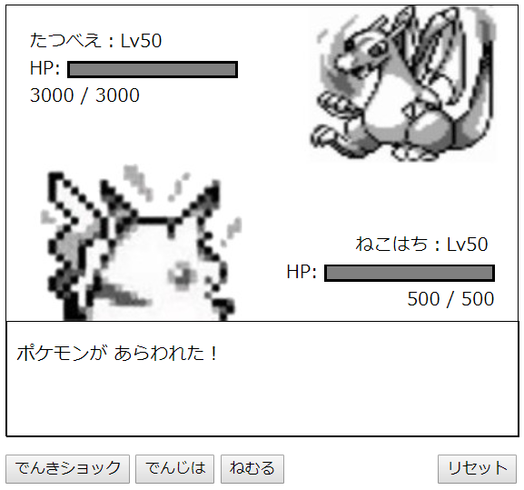
初期画面

リセットボタンで
常時、初期化可能

でんきショック
でんじは
ねむる
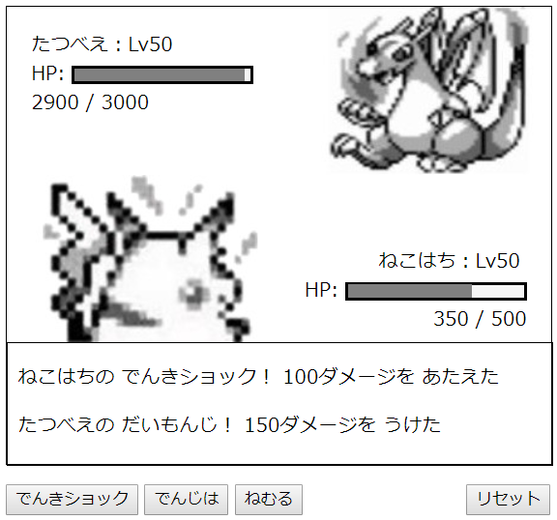
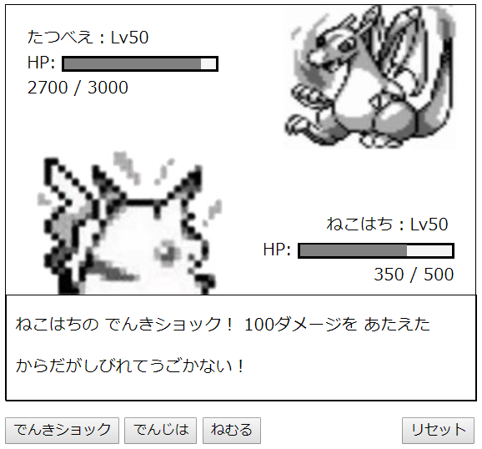


麻痺攻撃
成功


敗北
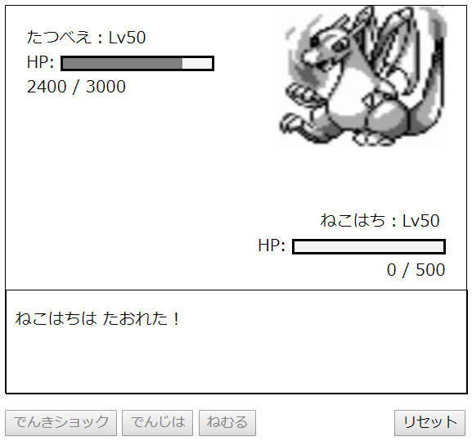
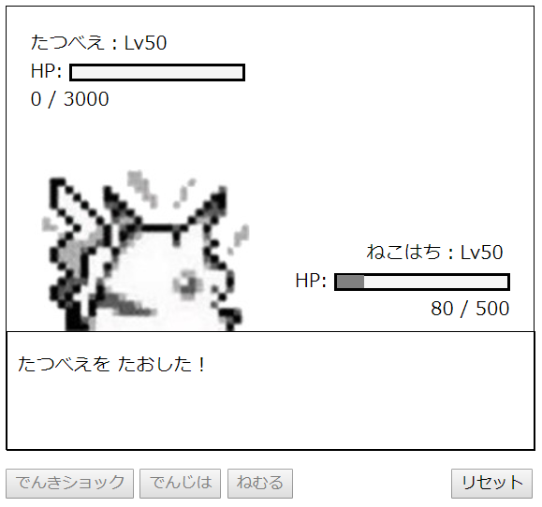
勝利

フローチャート
フローチャート

戦闘開始

コマンドを押す

味方側の行動

ally.skill1
（通常攻撃技）
ally.skill3
（回復技）
ally.skill2
（麻痺技）
リセットボタン

敵側の行動
乱数発生
麻痺解除フラグに1か2を代入

初回の麻痺フラグ
firstParalys = false

No
Yes
麻痺解除フラグ
cure = 2
firstParalys = false
次回から解除可能にする

Yes
No
enemy.skill1
（100ダメージ）
enemy.skill2
（20ダメージ）
enemy.skill3
（50ダメージ）
enemy.skill4
（150ダメージ）
cure = 0
フラグを初期化して解除

相打ち
allyHP <= 0 && enemyHP <= 0
No

Yes
味方が倒れる
allyHP <= 0
No

Yes
敵が倒れる
enemyHP <= 0
No

敵・味方画像を消す
ボタンを無効化

Yes

味方画像を消す
ボタンを無効化
敵画像を消す
ボタンを無効化

戦闘終了

遊び方
遊び方

 | バトルスタート！！

 |  | ページを開くと、強力なポケモン「たつべえ」が勝負を仕掛けてくるぞ！
 |  | パートナーである「ねこはち」と激戦を切り抜けろ！！

 | バトル！！

 |  |  | いざ勝負！！
 |  |  | ポケモンは君の声に応えて戦ってくれるぞ！
 |  |  | 敵の猛攻をポケモンと共に乗り越えよう！

 | 戦略が勝利のカギ
麻痺攻撃！
ピンチに全回復！

戦略で
勝利をつかめ！

攻撃技だけだと
負けてしまう……

